关系图
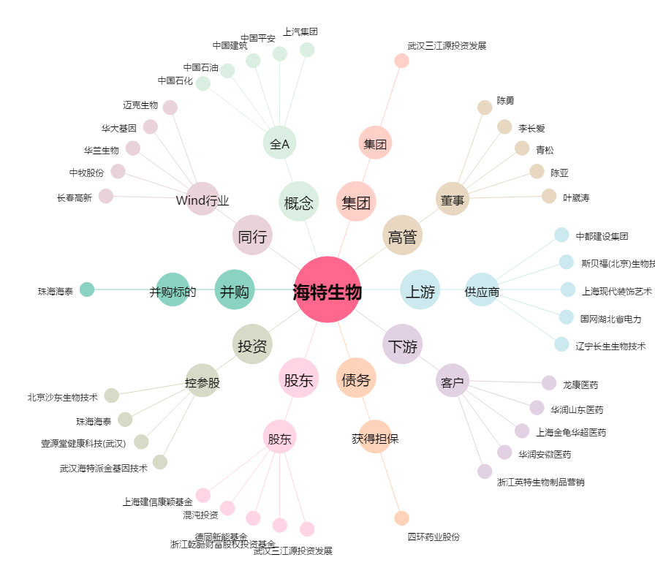
海特生物[300683.SZ] - 关系概览图

